Aufgabe
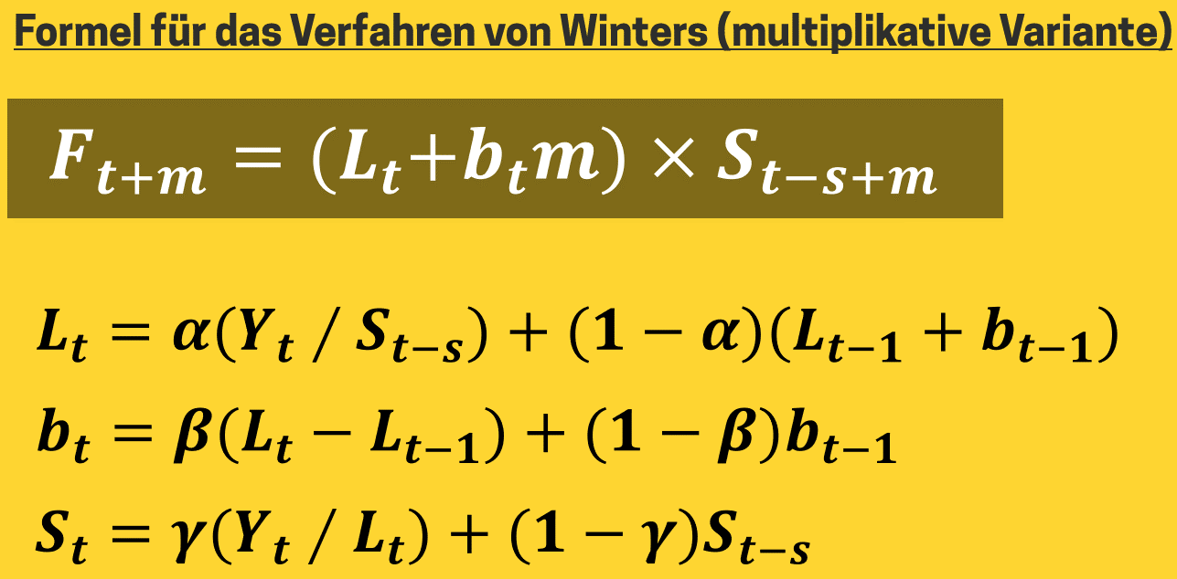
alpha: | 0.2 |  | Bedarfsprognose nach dem multiplikativen Verfahren von Winters
beta: | 0.2
gamma: | 0.5
RMSE:

Datum | Absatz | Niveau | Trend | Saison | Prognose | Prognosefehler | m
Q1-2017 | 155
Q2-2017 | 180
Q3-2017 | 260
Q4-2017 | 560 |  |  |  |  |  |  | Vorgehensweise:
Q1-2018 | 160 |  |  |  |  |  |  | 1. | Saisonfaktoren für Quartal 1-4 des Jahres 2017 bestimmen.
Q2-2018 | 185 |  |  |  |  |  |  |  | Formel für Zelle E7: =B7/MITTELWERT(B$7:B$10)
Q3-2018 | 270 |  |  |  |  |  |  | 2. | Startwert für das Niveau in Q1-2018 bestimmen.
Q4-2018 | 600 |  |  |  |  |  |  |  | Formel für Zelle C11: =B11/E7
Q1-2019 | 165 |  |  |  |  |  |  | 3. | Startwert für den Trend in Q1-2018 bestimmen.
Q2-2019 | 190 |  |  |  |  |  |  |  | Formel für Zelle D11: =C11-B10/E10
Q3-2019 | 280 |  |  |  |  |  |  | 4. | St für die Saison Q1-2018 bestimmen.
Q4-2019 | 635 |  |  |  |  |  |  |  | Formel für Zelle E11: =$B$3*(B11/C11)+(1-$B$3)*E7
Q1-2020 |  |  |  |  |  |  |  | 5. | Prognose für Q2-2018 bestimmen.
Q2-2020 |  |  |  |  |  |  |  |  | Formel für Zelle F12: =(C11+D11)*E8
Q3-2020 |  |  |  |  |  |  |  | 6. | Lt für Q2-2018 bestimmen.
Q4-2020 |  |  |  |  |  |  |  |  | Formel für Zelle C12: =$B$1*(B12/E8)+(1-$B$1)*(C11+D11)
 |  |  |  |  |  |  |  | 7. | bt für Q2-2018 bestimmen.
 |  |  |  |  |  |  |  |  | Formel für Zelle D12: =$B$2*(C12-C11)+(1-$B$2)*D11
 |  |  |  |  |  |  |  | 8. | Formeln aus C12, D12, E11 und F12 bis Zeile 18 runterkopieren.
 |  |  |  |  |  |  |  | 9. | Prognose für Q1-Q4 2020 bestimmen.
 |  |  |  |  |  |  |  |  | Formel für Zelle F19: =($C$18+$D$18*H19)*E15
 |  |  |  |  |  |  |  |  | Formel anschließend bis Zeile 22 runterkopieren.
 |  |  |  |  |  |  |  | 10. | Prognosefehler ermitteln.
 |  |  |  |  |  |  |  |  | Formel für Zelle G12: =B12-F12
 |  |  |  |  |  |  |  |  | Formel anschließend bis Zeile 18 runterkopieren.
 |  |  |  |  |  |  |  | 11. | RMSE ermitteln.
 |  |  |  |  |  |  |  |  | Formel für Zelle B4: =WURZEL(QUADRATESUMME(G12:G18)/ANZAHL(G12:G18))
 |  |  |  |  |  |  |  | 12. | Menüband -> Registerkarte -> Daten -> Solver auswählen.
 |  |  |  |  |  |  |  |  | Zielzelle: B4; Ziel: MIN auswählen.
 |  |  |  |  |  |  |  |  | Variable Zellen: B1:B3
 |  |  |  |  |  |  |  |  | Nebenbedingungen: B1:B3 <= 1 und B1:B3 >= 0
 |  |  |  |  |  |  |  | 13. | Diagramm erstellen und visuell prüfen.

 |  |  |  |  |  |  |  | 0 | 0
 |  |  |  |  |  |  |  | 0 | 0
 |  |  |  |  |  |  |  | 0 | 0
 |  |  |  |  |  |  |  | 0 | 0
 |  |  |  |  |  |  |  | 0 | 0

Lösung
alpha: | 0.2 |  | Bedarfsprognose nach dem multiplikativen Verfahren von Winters
beta: | 0.2
gamma: | 0.5
RMSE: | 12.1926

Datum | Absatz | Niveau | Trend | Saison | Prognose | Prognosefehler | m
Q1-2017 | 155 |  |  | 0.5368
Q2-2017 | 180 |  |  | 0.6234
Q3-2017 | 260 |  |  | 0.9004
Q4-2017 | 560 |  |  | 1.9394 |  |  |  | Vorgehensweise:
Q1-2018 | 160 | 298.0645 | 9.3145 | 0.5368 |  |  |  | 1. | Saisonfaktoren für Quartal 1-4 des Jahres 2017 bestimmen.
Q2-2018 | 185 | 305.2574 | 8.8902 | 0.6147 | 191.6129 | -6.6129 |  |  | Formel für Zelle E7: =B7/MITTELWERT(B$7:B$10)
Q3-2018 | 270 | 311.2892 | 8.3185 | 0.8839 | 282.8688 | -12.8688 |  | 2. | Startwert für das Niveau in Q1-2018 bestimmen.
Q4-2018 | 600 | 317.5612 | 7.9092 | 1.9144 | 619.8453 | -19.8453 |  |  | Formel für Zelle C11: =B11/E7
Q1-2019 | 165 | 321.8521 | 7.1856 | 0.5247 | 174.7114 | -9.7114 |  | 3. | Startwert für den Trend in Q1-2018 bestimmen.
Q2-2019 | 190 | 325.0478 | 6.3876 | 0.5996 | 202.2632 | -12.2632 |  |  | Formel für Zelle D11: =C11-B10/E10
Q3-2019 | 280 | 328.5041 | 5.8013 | 0.8681 | 292.9546 | -12.9546 |  | 4. | St für die Saison Q1-2018 bestimmen.
Q4-2019 | 635 | 333.7838 | 5.6970 | 1.9084 | 639.9932 | -4.9932 |  |  | Formel für Zelle E11: =$B$3*(B11/C11)+(1-$B$3)*E7
Q1-2020 |  |  |  |  | 178.1348 |  | 1 | 5. | Prognose für Q2-2018 bestimmen.
Q2-2020 |  |  |  |  | 206.9756 |  | 2 |  | Formel für Zelle F12: =(C11+D11)*E8
Q3-2020 |  |  |  |  | 304.6023 |  | 3 | 6. | Lt für Q2-2018 bestimmen.
Q4-2020 |  |  |  |  | 680.4861 |  | 4 |  | Formel für Zelle C12: =$B$1*(B12/E8)+(1-$B$1)*(C11+D11)
 |  |  |  |  |  |  |  | 7. | bt für Q2-2018 bestimmen.
verfahren von winters
 | Absatz | Prognose
Q1-2017 | 155
Q2-2017 | 180
Q3-2017 | 260
Q4-2017 | 560
Q1-2018 | 160
Q2-2018 | 185 | 191.61290323
Q3-2018 | 270 | 282.8688172
Q4-2018 | 600 | 619.84530245
Q1-2019 | 165 | 174.71138012
Q2-2019 | 190 | 202.26316803
Q3-2019 | 280 | 292.9546278
Q4-2019 | 635 | 639.99322522
Q1-2020 |  | 178.13477844
Q2-2020 |  | 206.97561051
Q3-2020 |  | 304.60231804
Q4-2020 |  | 680.48614577
 |  |  |  |  |  |  |  |  | Formel für Zelle D12: =$B$2*(C12-C11)+(1-$B$2)*D11
 |  |  |  |  |  |  |  | 8. | Formeln aus C12, D12, E11 und F12 bis Zeile 18 runterkopieren.
 |  |  |  |  |  |  |  | 9. | Prognose für Q1-Q4 2020 bestimmen.
 |  |  |  |  |  |  |  |  | Formel für Zelle F19: =($C$18+$D$18*H19)*E15
 |  |  |  |  |  |  |  |  | Formel anschließend bis Zeile 22 runterkopieren.
 |  |  |  |  |  |  |  | 10. | Prognosefehler ermitteln.
 |  |  |  |  |  |  |  |  | Formel für Zelle G12: =B12-F12
 |  |  |  |  |  |  |  |  | Formel anschließend bis Zeile 18 runterkopieren.
 |  |  |  |  |  |  |  | 11. | RMSE ermitteln.
 |  |  |  |  |  |  |  |  | Formel für Zelle B4: =WURZEL(QUADRATESUMME(G12:G18)/ANZAHL(G12:G18))
 |  |  |  |  |  |  |  | 12. | Menüband -> Registerkarte -> Daten -> Solver auswählen.
 |  |  |  |  |  |  |  |  | Zielzelle: B4; Ziel: MIN auswählen.
 |  |  |  |  |  |  |  |  | Variable Zellen: B1:B3
 |  |  |  |  |  |  |  |  | Nebenbedingungen: B1:B3 <= 1 und B1:B3 >= 0
 |  |  |  |  |  |  |  | 13. | Diagramm erstellen und visuell prüfen.

 |  |  |  |  |  |  |  | 0 | 0
 |  |  |  |  |  |  |  | 0 | 0
 |  |  |  |  |  |  |  | 0 | 0
 |  |  |  |  |  |  |  | 0 | 0
 |  |  |  |  |  |  |  | 0 | 0

